门窗照片及节点图
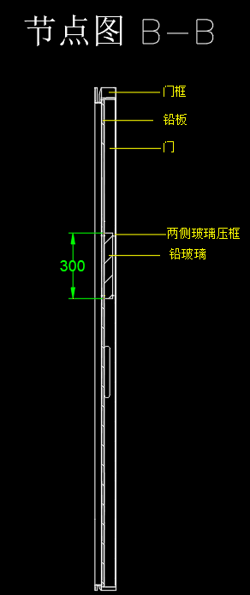
序号 | 名称 | 照片或节点图等 |  |  | 备注
1 | 手动平开防护门 气密封手动门 | 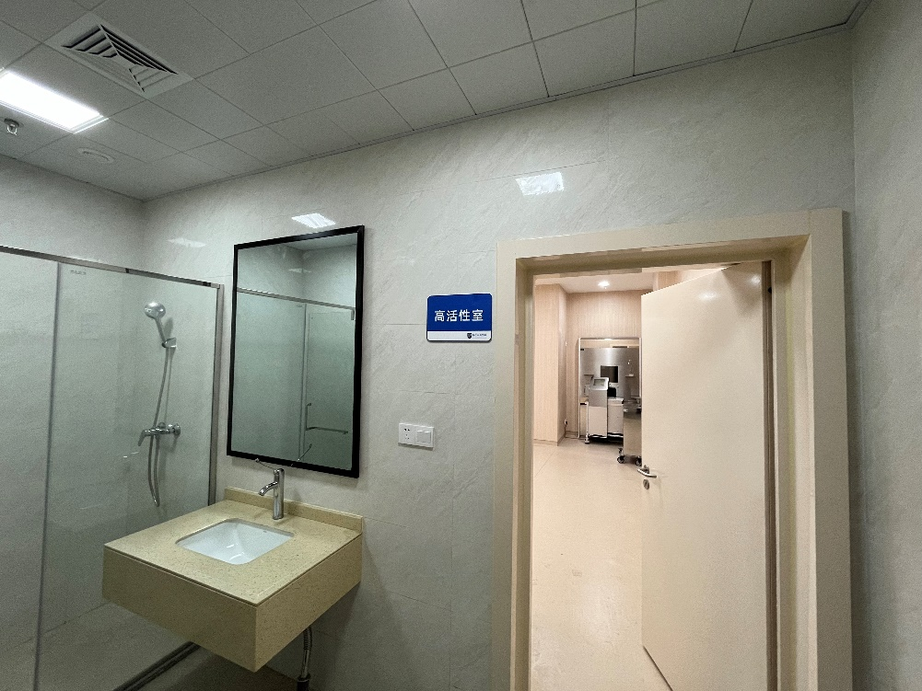 | 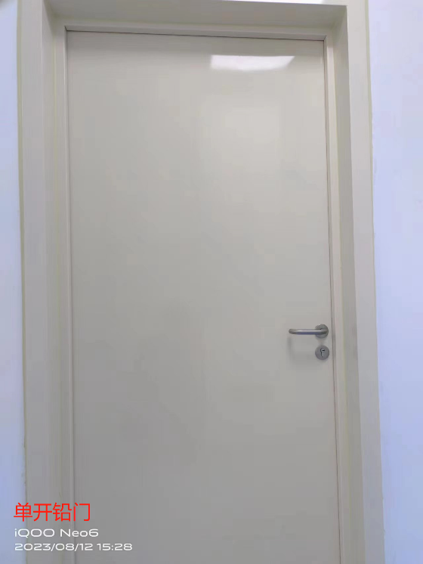 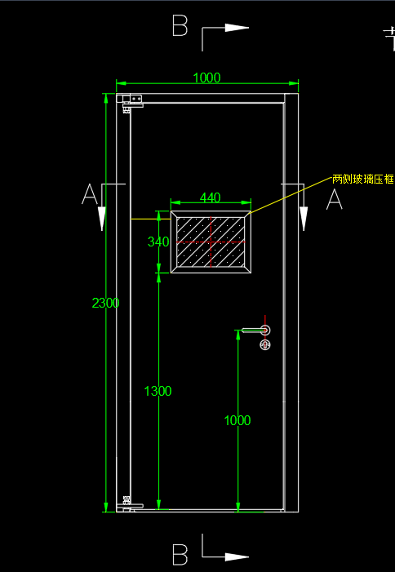 | 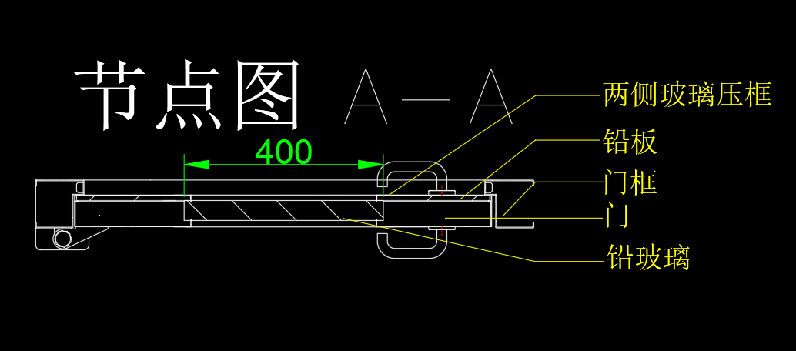 | 单开，含高铅防护门套及五金、门锁等，图片暂无带观察窗的防护门，玻璃位置见节点图。
2 | 手动平开防护门 气密封手动门 | 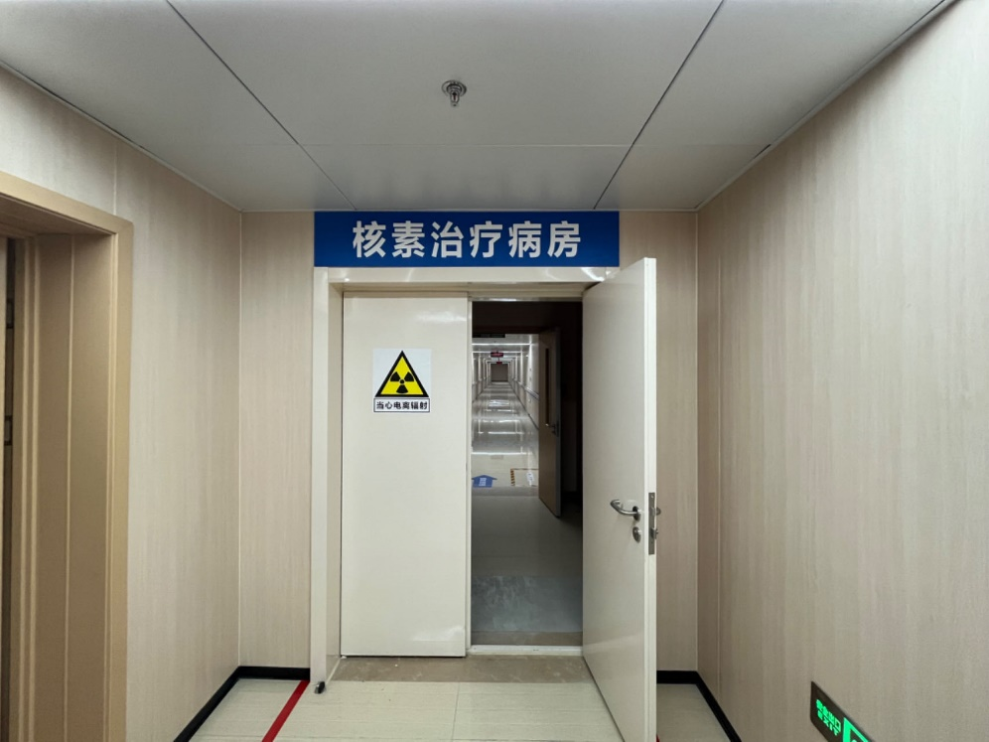 | 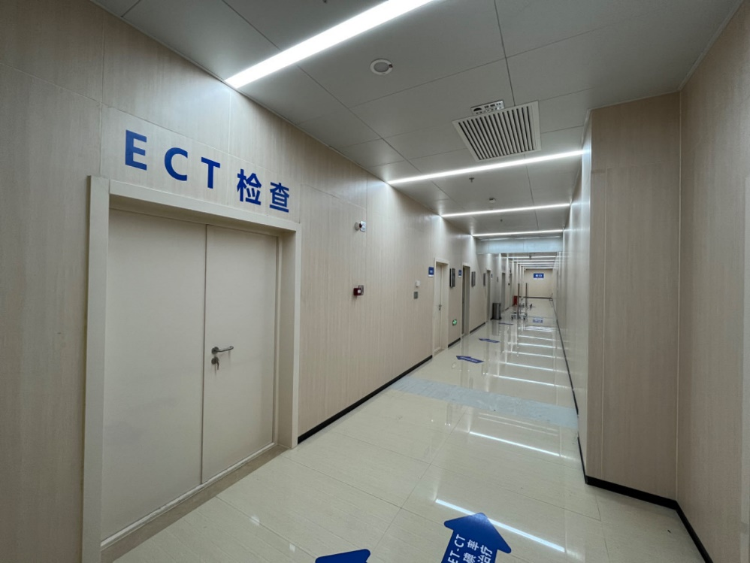 | 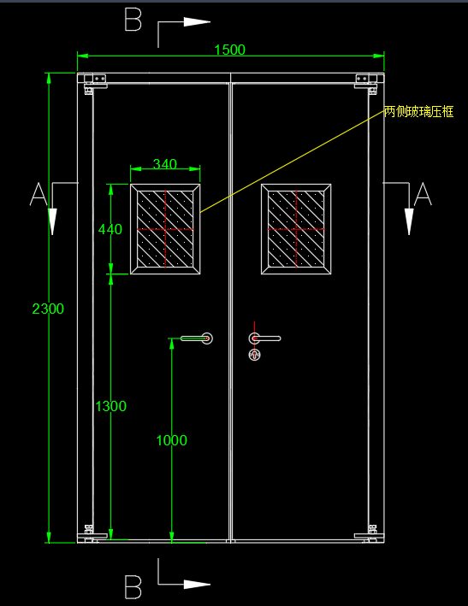 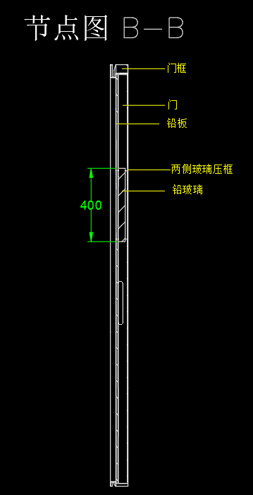 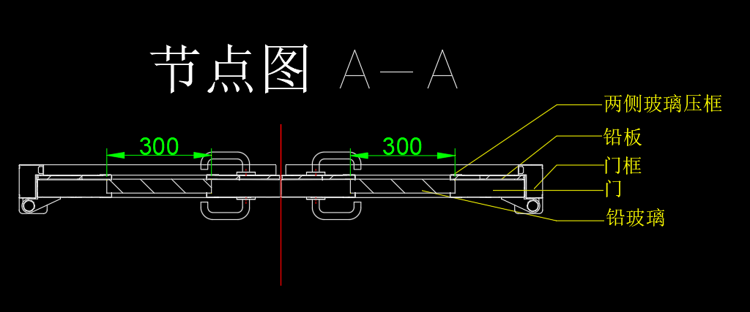 | 单开，含高铅防护门套及五金、门锁等，图片暂无带观察窗的防护门，玻璃位置见节点图。
3 | 手动平开防护门 气密封手动门 | 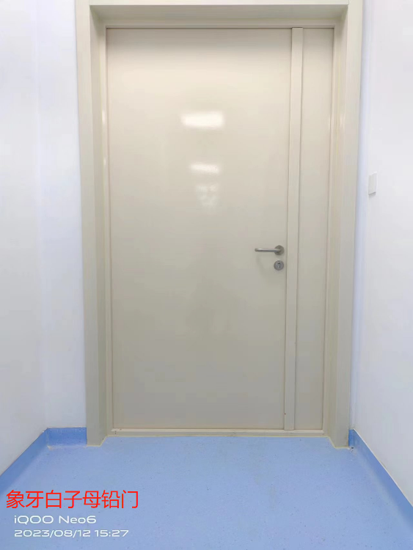 | 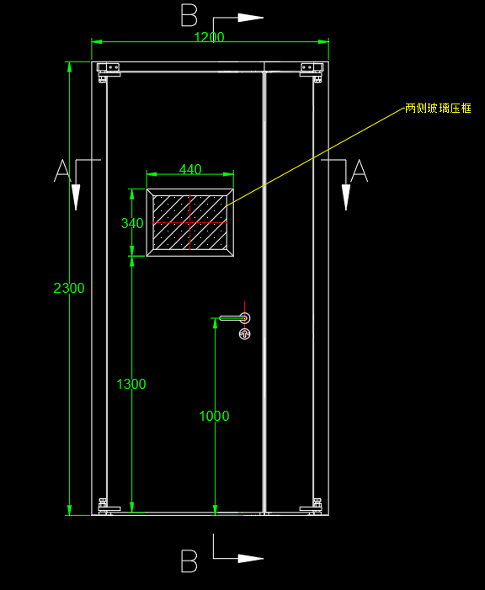 | 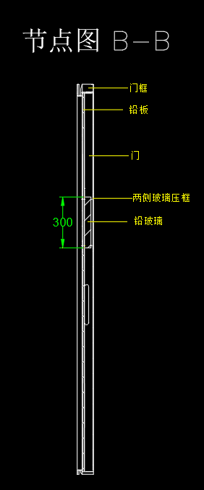 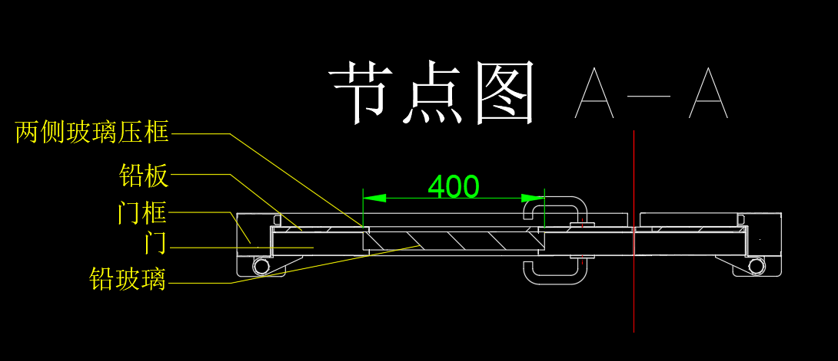 | 单开，含高铅防护门套及五金、门锁等，图片暂无带观察窗的防护门，玻璃位置见节点图。
4 | 电动防护门 电动铜屏蔽门 (手术室) | 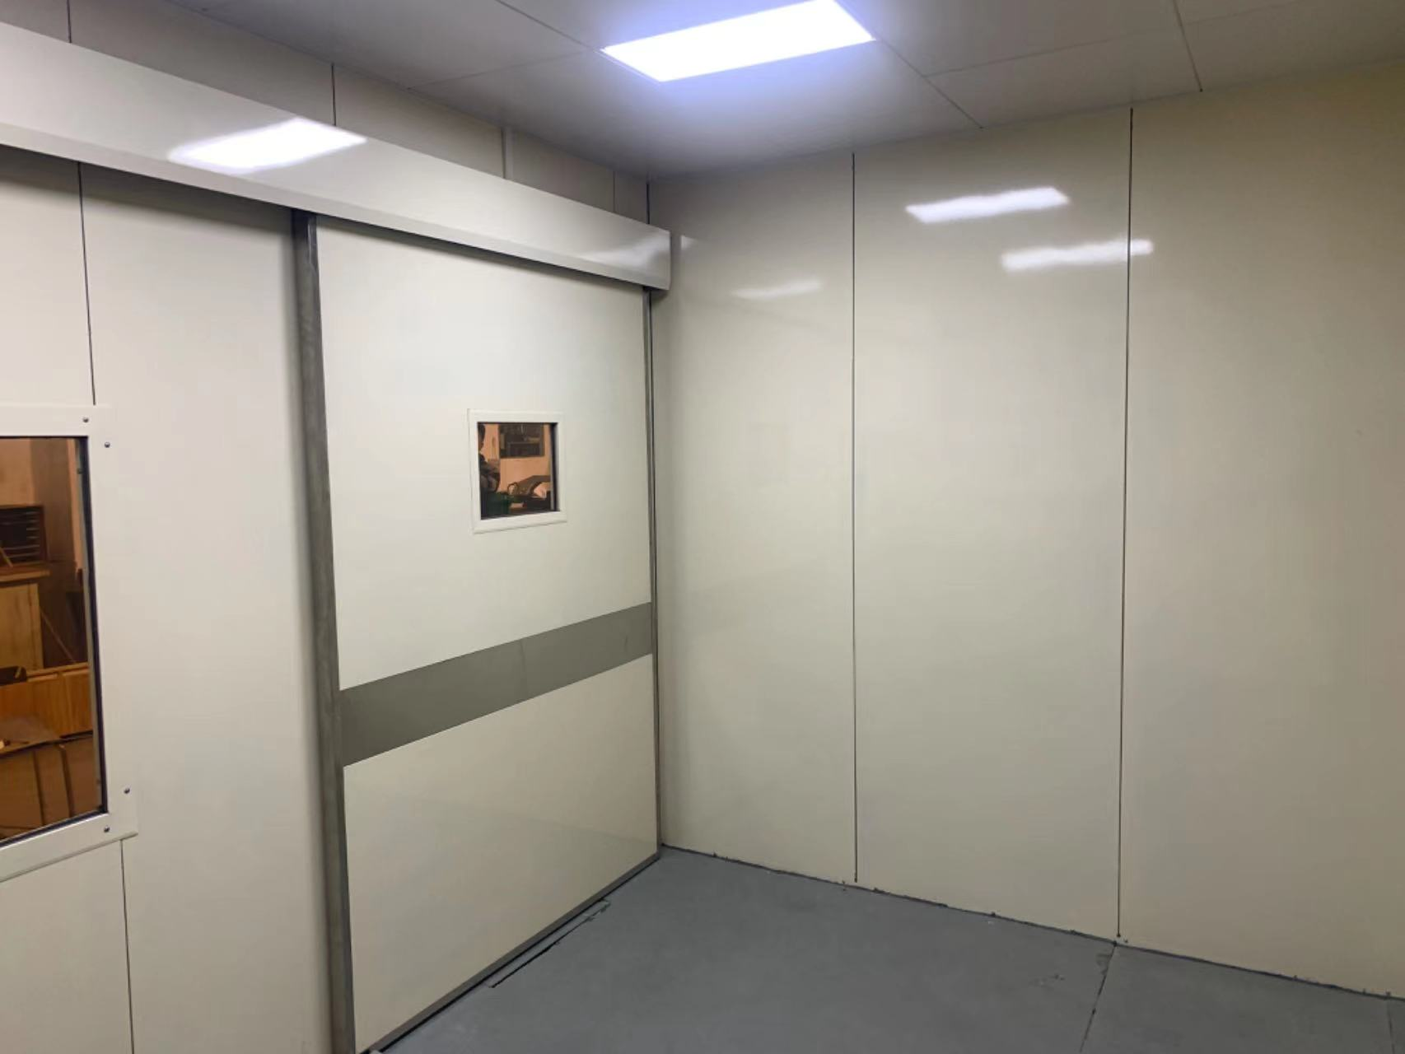 |  | 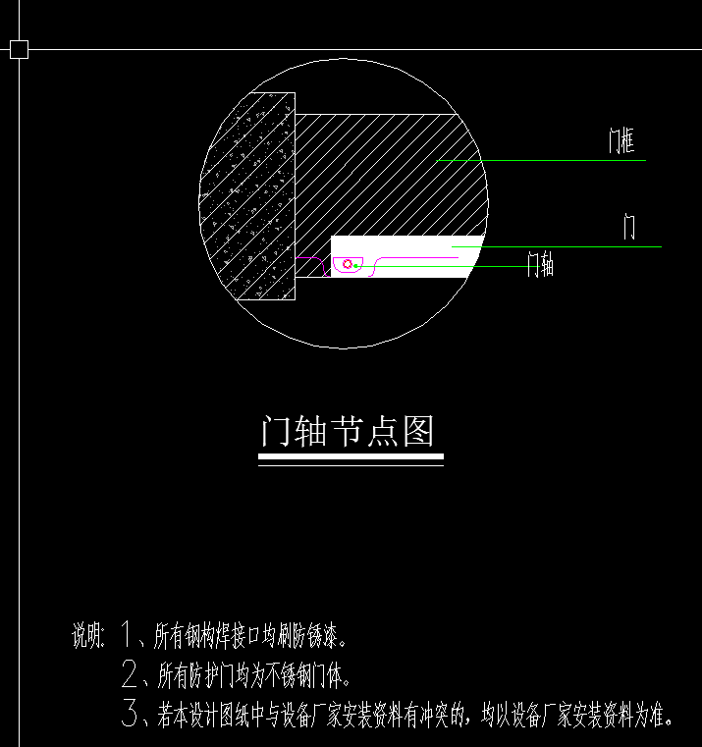 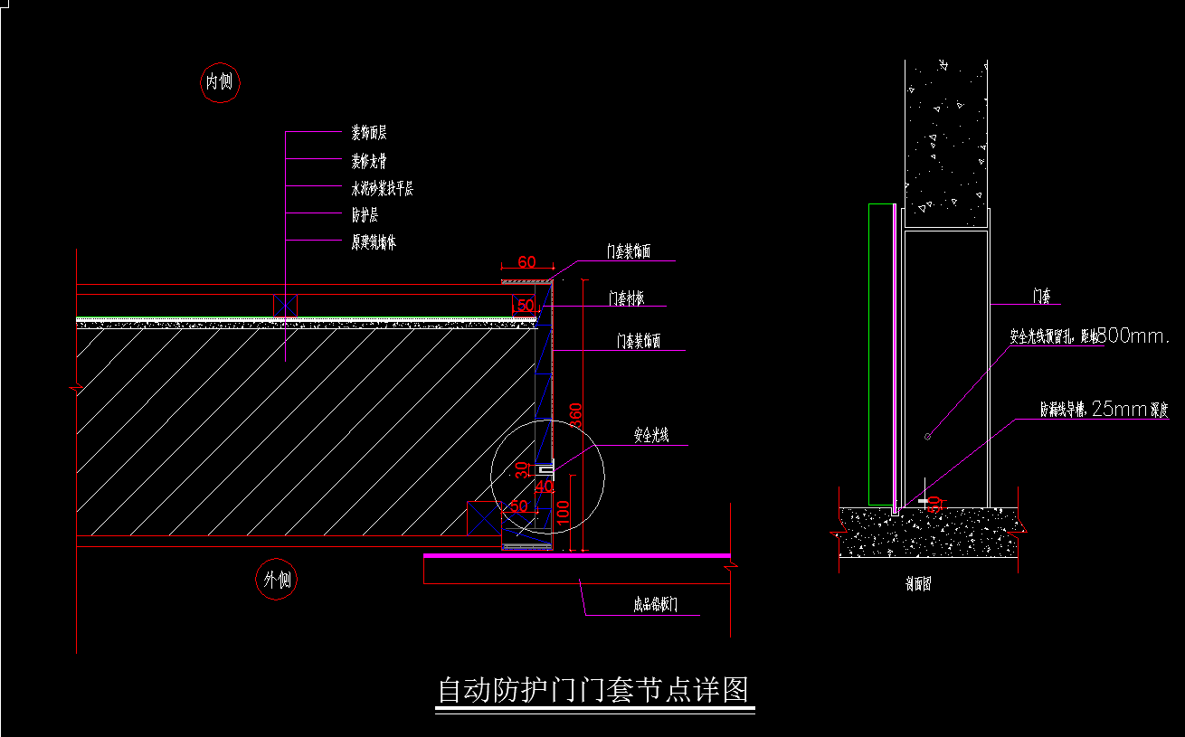 | 除中子防护门外，含高铅防护门套、型钢加固龙骨架、门五金、电动门机构，感应装置、指示灯等。
4 | 电动防护门 电动铜屏蔽门 （非手术室） | 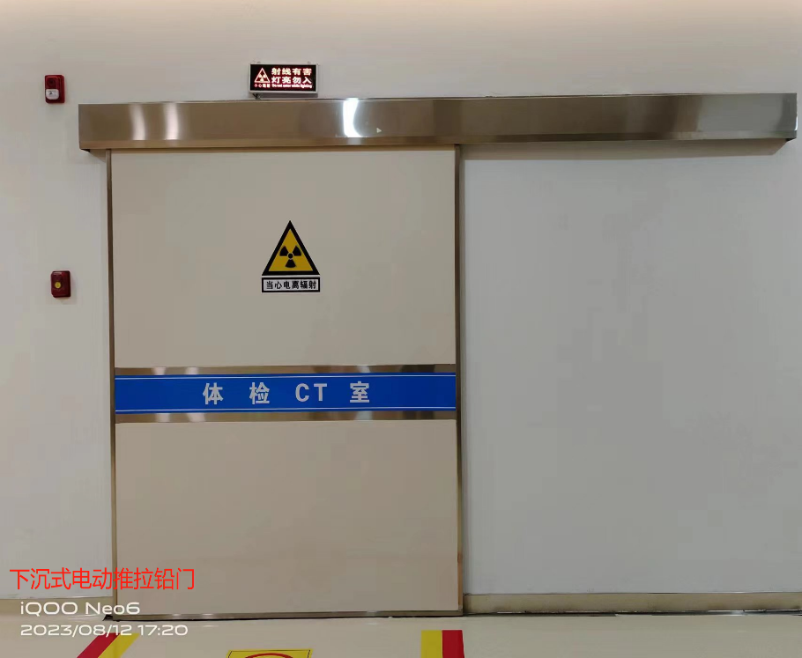 |  | 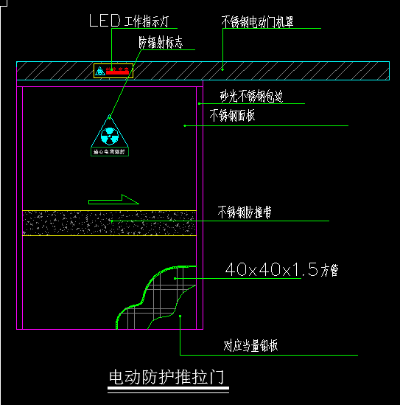 | 除中子防护门外，含高铅防护门套、型钢加固龙骨架、门五金、电动门机构，感应装置、指示灯等。
5 | 电动防护门 （中子防护） | 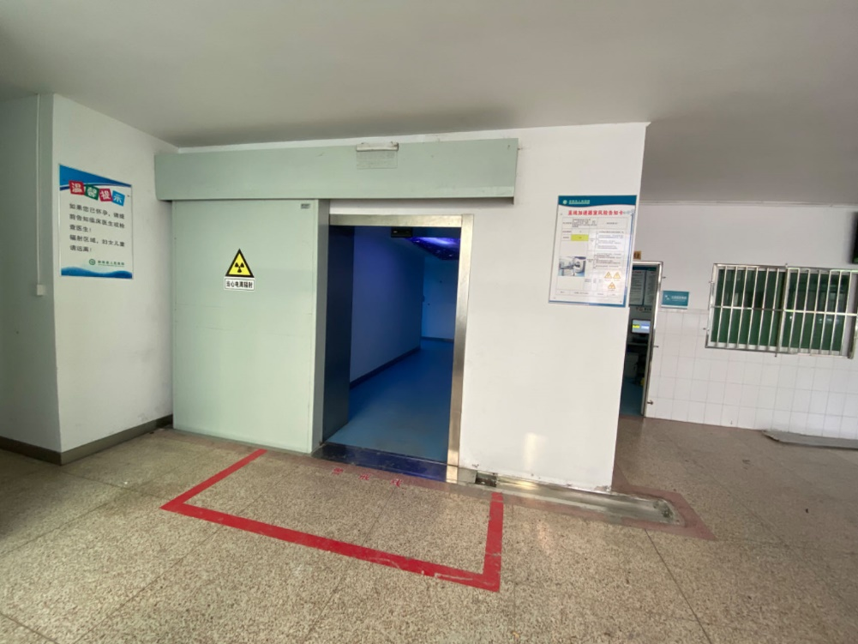 | 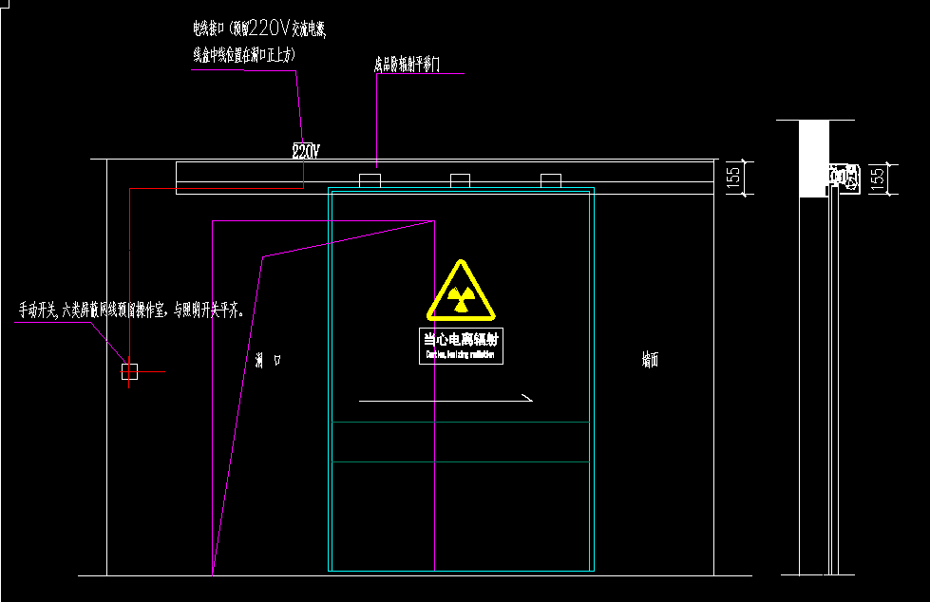 | 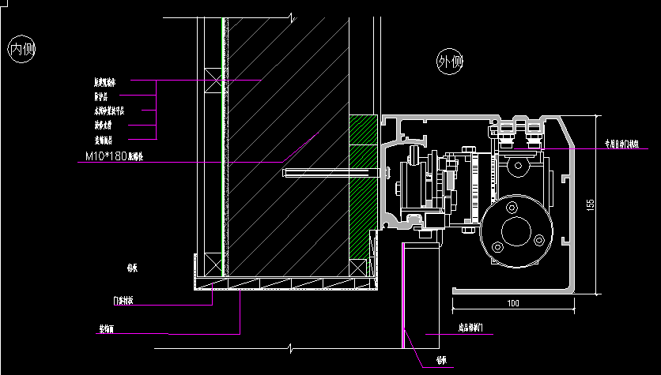 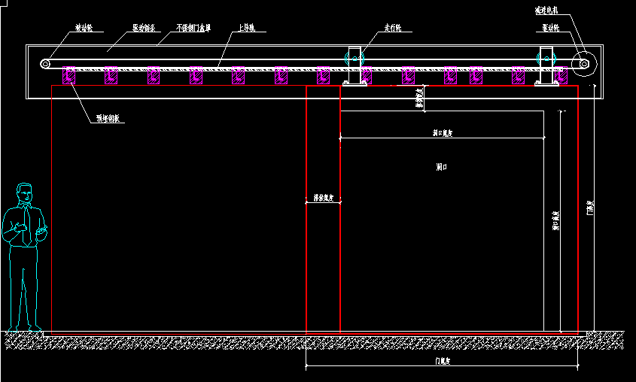 | 加速器房间 ，含高铅防护门套、型钢加固龙骨架、门五金、电动门机构，感应装置、指示灯等。
6 | 防护观察窗 铜屏蔽观察窗 不锈钢气密封观察窗 | 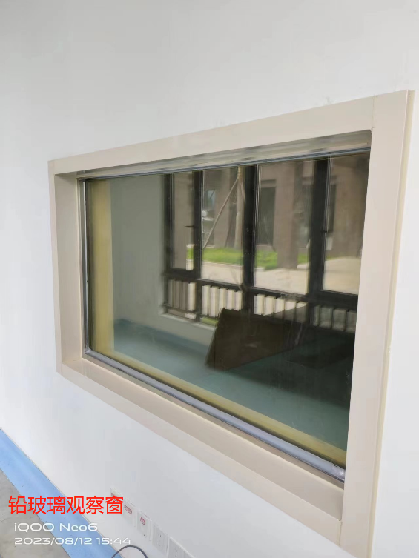 | 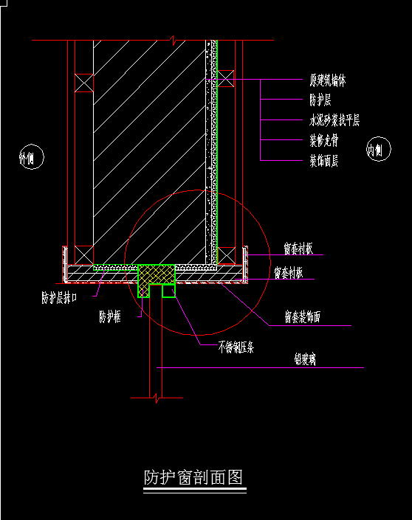 |  | 含高铅防护窗套，窗口包边采用SUS304
7 | 防护注射窗 | 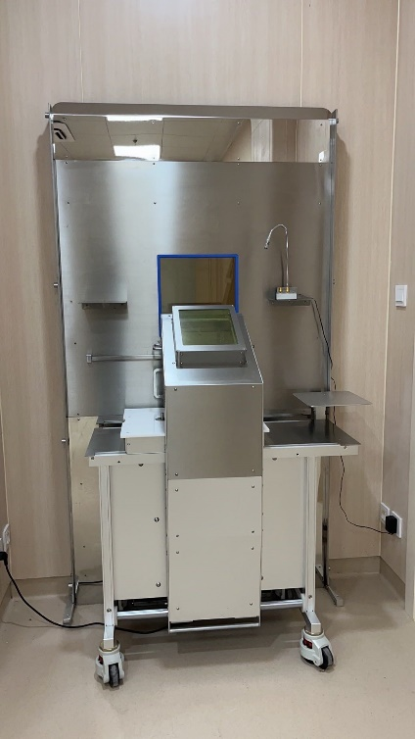 |  |  | 规格见清单
8 | 防护传递窗 |  |  |  | 规格见清单，含固定支架等。

